关系图
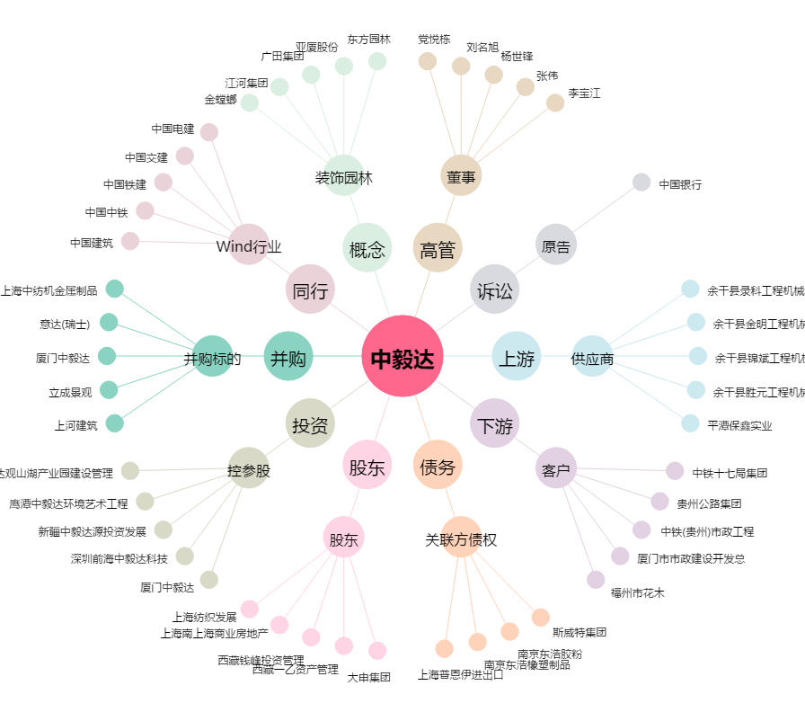
中毅达[600610.SH] - 关系概览图

